収集曜日看板 (R6.4月以降)
 |  | ＊ごみステーション＊

 |  | 可燃ごみ |  |  | 毎週 |  | 月 ・ 木 | 曜日

 |  | プラスチック |  |  | 毎週 |  | 火 | 曜日

 |  | 小型破砕ごみ |  |  | 毎週 |  | 火 | 曜日

 | 資源ごみ(ビン・缶) |  |  |  | 毎週 |  | 火 | 曜日

 |  | ペットボトル |  |  | 毎週 |  | 月 | 曜日

 |  | 古紙類 |  |  | 第 | ３ 月 |  | 曜日

 |  | 乾電池等 |  |  | 第 | ４ 木 |  | 曜日

 |  | 有害ごみ |  |  | 第 | ４ 木 |  | 曜日

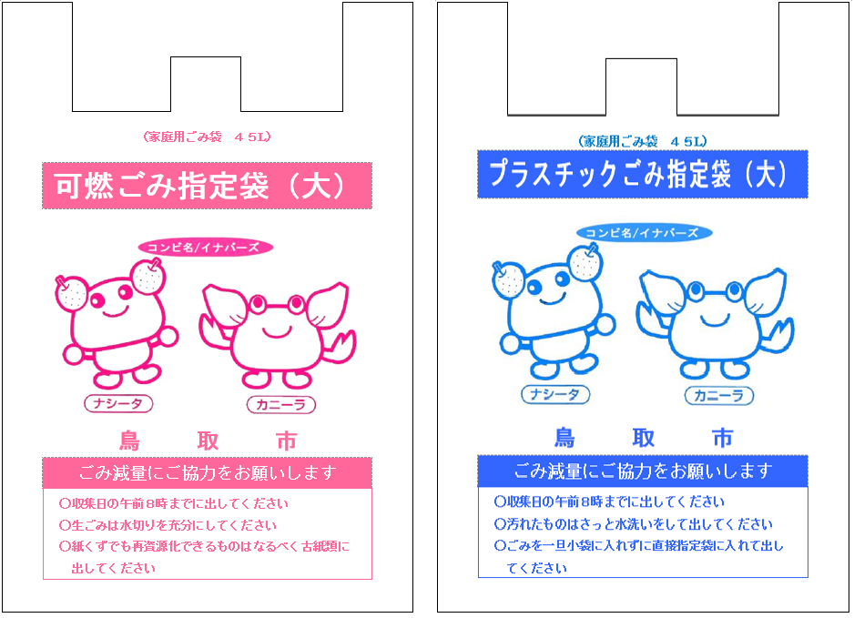
■ |  |  | 可燃ごみ・プラスチックは必ず市の指定袋に
 |  |  | 入れて出してください。
 |  |  | (それ以外の袋の場合は収集されません。)
■ |  |  | 区域外の方は、ここにごみを出さないでください。
■ |  |  | 大型ごみはここに持ち込まないでください。
■ |  |  | 分別方法・時間・曜日をきちんと守りましょう。
みんなのごみステーションです。きれいに使いましょう。

 |  |  | 管 理 ： | 〇 〇 町 内 会

